TONG_HOP_VAT_TU_ORDER
BẢNG THỐNG KÊ VẬT TƯ ĐẶT HÀNG HỆ NEO BÈ — HỒ BẢN MÒNG (phương án chốt 12/10/2026 + cáp 2 nhánh chữ Y)
Lấy số từ engine tính toán (gió 20 m/s): 271 dây (133 dây bờ, 138 dây đáy), 220 cọc khoan nhồi D350 tại 133 điểm neo bờ (87 điểm cọc đôi), 101 đế BTCT + 404 vít xoắn. Mỗi dây chia 2 nhánh 3,5 m tại tấm chia tam giác, góc giữa 2 nhánh 60°, 2 bích bè cách nhau 3,50 m.
Chưa gồm: kết cấu bè pin, phao nổi, hộp gia cường tai neo trên bè (xem bảng thống kê vật tư bè), khảo sát, thử tải, vận chuyển.

STT | TÊN HẠNG MỤC VẬT TƯ | HÌNH MINH HỌA | QUY CÁCH KỸ THUẬT | ĐVT | KHỐI LƯỢNG THIẾT KẾ | HAO HỤT / DỰ PHÒNG | KHỐI LƯỢNG ĐẶT HÀNG | NGUỒN / GHI CHÚ
I | CÁP NEO POLYESTER (cắt theo bảng chiều dài, mỗi mắt cáp tính thêm 1 m dây bện)
1 | Cáp chính dây bờ PES-28 | 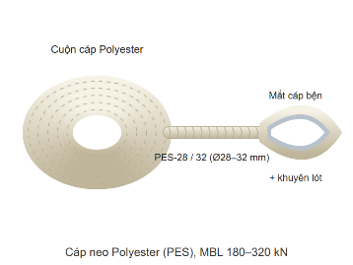 | Polyester PES-28, MBL 235 kN, bện 8–12 tao, chống UV | md | 1,015.5 | 5% | 1,066.3 | 28 dây; từ tấm chia Y tới chốt cọc bờ (dài nhất ở MNC)
2 | Cáp chính dây bờ PES-32 |  | Polyester PES-32, MBL 305 kN, bện 8–12 tao, chống UV | md | 2,020.7 | 5% | 2,121.8 | 49 dây; từ tấm chia Y tới chốt cọc bờ (dài nhất ở MNC)
3 | Cáp chính dây bờ PES-36 |  | Polyester PES-36, MBL 385 kN, bện 8–12 tao, chống UV | md | 2,565.5 | 5% | 2,693.7 | 56 dây; từ tấm chia Y tới chốt cọc bờ (dài nhất ở MNC)
4 | Cáp chính dây đáy PES-28 |  | Polyester PES-28, MBL 235 kN | md | 918.0 | 5% | 963.9 | 34 dây; tới tai neo đế (dài nhất ở MNLKT). ĐO CAO ĐỘ ĐÁY trước khi cắt
5 | Cáp chính dây đáy PES-32 |  | Polyester PES-32, MBL 305 kN | md | 1,147.0 | 5% | 1,204.4 | 42 dây; tới tai neo đế (dài nhất ở MNLKT). ĐO CAO ĐỘ ĐÁY trước khi cắt
6 | Cáp chính dây đáy PES-36 |  | Polyester PES-36, MBL 385 kN | md | 1,614.6 | 5% | 1,695.4 | 62 dây; tới tai neo đế (dài nhất ở MNLKT). ĐO CAO ĐỘ ĐÁY trước khi cắt
7 | Cáp nhánh chữ Y PES-24 | 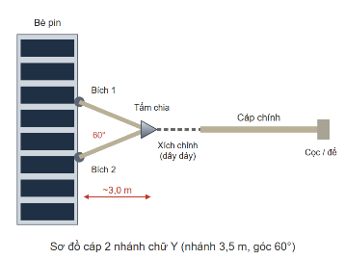 | Polyester PES-24, MBL 172 kN, mỗi dây 2 nhánh × 3,5 m chốt–chốt | md | 913.0 | 5% | 958.7 | 166 nhánh (BÈ 2, BÈ 5, BÈ 6); xem sheet KiemTra_Nhanh
8 | Cáp nhánh chữ Y PES-28 |  | Polyester PES-28, MBL 235 kN, mỗi dây 2 nhánh × 3,5 m chốt–chốt | md | 2,068.0 | 5% | 2,171.4 | 376 nhánh (BÈ 1, BÈ 3, BÈ 4, BÈ 7, BÈ 8); xem sheet KiemTra_Nhanh
II | CỌC KHOAN NHỒI D350 VEN BỜ
9 | Khoan tạo lỗ cọc D350 (có ống vách) | 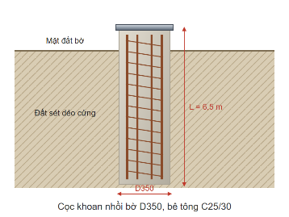 | D350, tổng dài mỗi cọc 6,6 m | md | 1,452.0 | 0% | 1,452.0 | 220 cọc (133 điểm, cọc đôi ở BÈ 1, BÈ 3, BÈ 4, BÈ 7, BÈ 8); 126/133 điểm đất thấp hơn MNDB → thi công mùa nước thấp
10 | Bê tông cọc |  | C25/30, đá 1×2, đổ tại chỗ bằng ống tremie | m³ | 139.7 | 5% | 146.7 | Engine: thể tích hình học
11 | Thép chủ lồng cọc CB400-V | 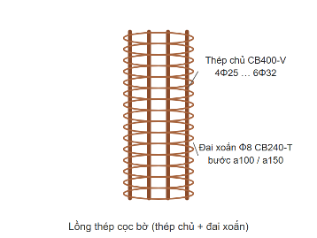 | 6Φ25, 6Φ28 | kg | 35,240 | 3% | 36,297 | Engine (theo bè: 6Φ25, 6Φ28)
12 | Thép đai xoắn CB240-T | 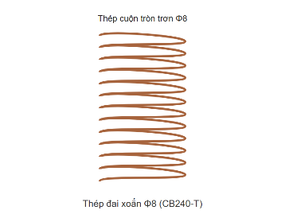 | Đai xoắn Φ8 a150 | kg | 3,563 | 5% | 3,742 | Engine
13 | Bản nắp thép đầu cọc mạ kẽm | 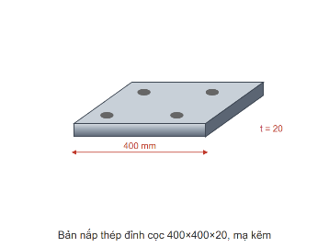 | SS400 400×400×20 | tấm | 220 | 0% | 220 | Lấy theo chi tiết của Huổi Vanh (bảng order 15/10) — chưa có bản vẽ chi tiết đầu cọc
14 | Tai neo đầu cọc (padeye đơn) | 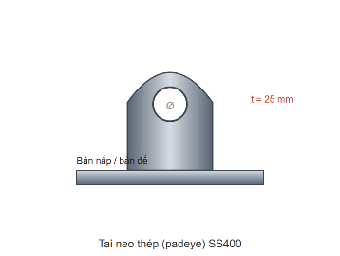 | SS400 t = 25, lỗ chốt Ø40; tim chốt cách mặt đất 0,1 m | cái | 133 | 0% | 133 | Như trên; 1 cái mỗi điểm neo, phải chịu T_max của bè (tới 107,0 kN)
15 | Râu thép ngàm bản nắp | 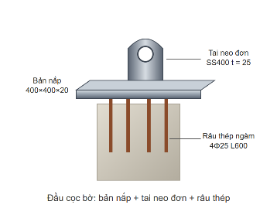 | 4Φ25 L = 600 mỗi cọc | thanh | 880 | 2% | 898 | Như trên
16 | Đài / dầm nối đầu cọc đôi | (chưa có hình) | BTCT nối 2 cọc D350 cách nhau ≥ 3D, đỡ tai neo chung | bộ | 87 | CHƯA thiết kế | 87 | 87 điểm cọc đôi; hệ số nhóm 0,9 là GIẢ ĐỊNH — chưa có bản vẽ, KHÔNG đặt hàng theo dòng này
III | ĐẾ NEO ĐÁY BTCT + VÍT XOẮN
17 | Bê tông đế đúc sẵn | 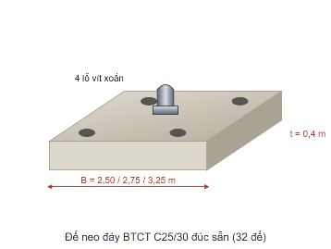 | C25/30 chống thấm; 54 đế 2,50 m, 8 đế 2,75 m, 1 đế 3,00 m, 9 đế 3,25 m, 12 đế 3,50 m, 7 đế 3,75 m, 3 đế 4,00 m, 2 đế 4,25 m, 1 đế 4,50 m, 3 đế 4,75 m, 1 đế 5,00 m; dày 0,4 / 0,5 / 0,6 / 0,8 m | m³ | 405.0 | 3% | 417.2 | 101 đế, đế nặng nhất 28,7 t khi cẩu
18 | Thép bản đế | 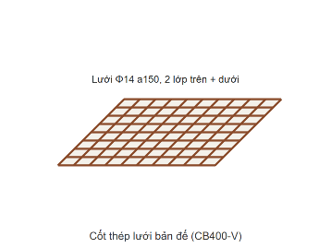 | Φ12 a200 | kg | 17,935 | 3% | 18,474 | Engine (kiểm tra SV-6)
19 | Vít xoắn ống thép mạ kẽm | 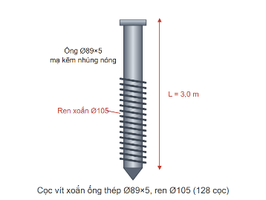 | Ống Ø89×5, ren Ø105, ngàm 3 m; 4 vít/đế | md | 1,506.0 | 5% | 1,581.3 | 404 vít
20 | Nắp chụp khóa đầu vít vào đế | 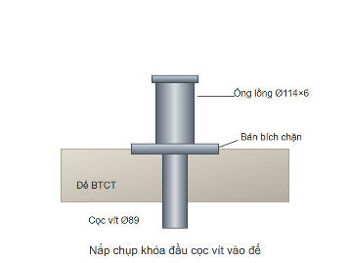 | Ống lồng Ø114×6 + bản bích chặn | bộ | 404 | 0% | 404 | Chưa thiết kế chi tiết
21 | Tai neo đôi mặt đế | 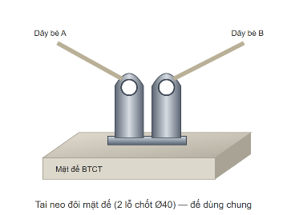 | SS400 t = 25, 2 lỗ chốt Ø40 | bộ | 37 | 0% | 37 | Mỗi đế 2 dây của 2 bè; CHƯA thiết kế
22 | Tai neo đơn mặt đế |  | SS400 t = 25, 1 lỗ chốt Ø40 | bộ | 64 | 0% | 64 | Đế một dây; CHƯA thiết kế
IV | PHỤ KIỆN CHẠC CHỮ Y TẠI BÈ
23 | Tấm chia tam giác 3 lỗ (delta plate) | 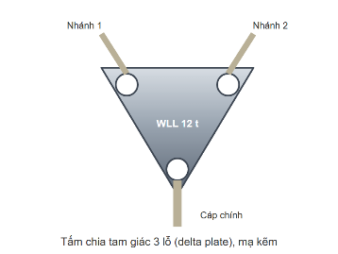 | Thép tấm mạ kẽm nhúng nóng, WLL 12 t, 3 lỗ chốt | cái | 271 | 2% | 277 | 1 tấm mỗi dây; chọn thay cho vòng khuyên vì mỗi mắt cáp có lỗ riêng
24 | Ống bọc chống mài nhánh cáp tại bích | 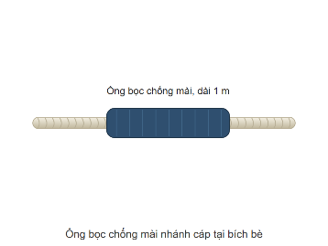 | Ống bọc polyurethane / vải bọc cáp, dài 1 m | đoạn | 542 | 5% | 570 | Chỗ nhánh cáp cọ mép phao, khung thép
V | MA-NÊ, KHUYÊN LÓT, TĂNG ĐƠ, XÍCH
25 | Ma-nê thân cong WLL 6.5 t (cáp chính) | 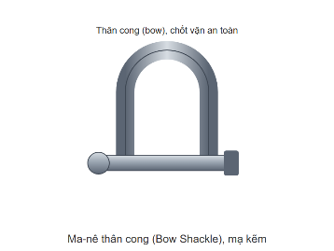 | Thép rèn mạ kẽm, chốt an toàn (bulông + đai ốc + chốt chẻ) | cái | 54 | 3% | 56 | 2 cái mỗi dây: tại tấm chia Y và tại cọc / đế; WLL ≥ T_max của bè
26 | Ma-nê thân cong WLL 9.5 t (cáp chính) |  | Thép rèn mạ kẽm, chốt an toàn (bulông + đai ốc + chốt chẻ) | cái | 112 | 3% | 116 | 2 cái mỗi dây: tại tấm chia Y và tại cọc / đế; WLL ≥ T_max của bè
27 | Ma-nê thân cong WLL 12 t (cáp chính) |  | Thép rèn mạ kẽm, chốt an toàn (bulông + đai ốc + chốt chẻ) | cái | 376 | 3% | 388 | 2 cái mỗi dây: tại tấm chia Y và tại cọc / đế; WLL ≥ T_max của bè
28 | Ma-nê thân cong WLL 4.75 t (nhánh) |  | Thép rèn mạ kẽm, chốt an toàn | cái | 54 | 3% | 56 | 2 cái mỗi dây, tại tấm chia; WLL ≥ 0,7 T. Đầu nhánh phía bè móc thẳng vào ma-nê chữ U Mibet làm bích (542 cái, đã tính ở bảng thống kê vật tư bè)
29 | Ma-nê thân cong WLL 6.5 t (nhánh) |  | Thép rèn mạ kẽm, chốt an toàn | cái | 112 | 3% | 116 | 2 cái mỗi dây, tại tấm chia; WLL ≥ 0,7 T. Đầu nhánh phía bè móc thẳng vào ma-nê chữ U Mibet làm bích (542 cái, đã tính ở bảng thống kê vật tư bè)
30 | Ma-nê thân cong WLL 9.5 t (nhánh) |  | Thép rèn mạ kẽm, chốt an toàn | cái | 376 | 3% | 388 | 2 cái mỗi dây, tại tấm chia; WLL ≥ 0,7 T. Đầu nhánh phía bè móc thẳng vào ma-nê chữ U Mibet làm bích (542 cái, đã tính ở bảng thống kê vật tư bè)
31 | Khuyên lót mắt cáp (thimble) | 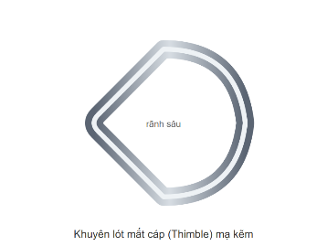 | Thép mạ kẽm rãnh sâu, theo cỡ cáp | cái | 1,626 | 5% | 1,708 | 6 mắt mỗi dây: 2 cáp chính + 4 nhánh
32 | Tăng đơ đầu cọc bờ WLL 10 t | 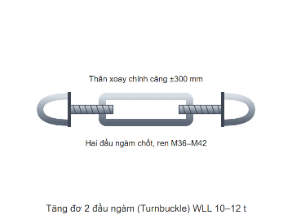 | Thép rèn mạ kẽm, 2 đầu ngàm, WLL ≥ 10 t, hành trình ±300 mm | bộ | 46 | 2% | 47 | Chỉnh độ căng dây bờ
33 | Tăng đơ đầu cọc bờ WLL 12 t |  | Thép rèn mạ kẽm, 2 đầu ngàm, WLL ≥ 12 t, hành trình ±300 mm | bộ | 87 | 2% | 89 | Chỉnh độ căng dây bờ
34 | Đoạn xích chỉnh chiều dài dây đáy Ø18 (WLL 10 t) | 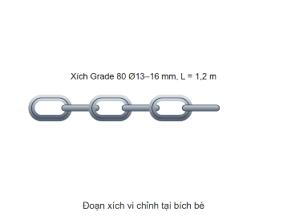 | Xích Grade 80 Ø18 (WLL 10 t) mạ kẽm, L = 1,2 m | đoạn | 37 | 3% | 39 | Giữa tấm chia Y và mắt cáp chính dây đáy — chỉnh trên mặt nước; dây bờ không cần (đã có tăng đơ)
35 | Đoạn xích chỉnh chiều dài dây đáy Ø22 (WLL 15 t) |  | Xích Grade 80 Ø22 (WLL 15 t) mạ kẽm, L = 1,2 m | đoạn | 101 | 3% | 105 | Giữa tấm chia Y và mắt cáp chính dây đáy — chỉnh trên mặt nước; dây bờ không cần (đã có tăng đơ)
36 | Phao treo cáp đáy (TÙY CHỌN) | 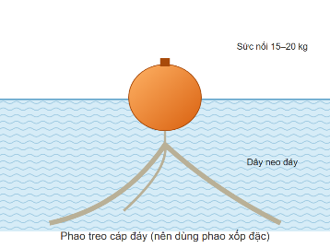 | Phao xốp đặc chịu ngập ≥ 23 m, sức nổi 15–20 kg | quả | 0 | tùy chọn | 0 | Không bắt buộc, chưa tính toán; nếu dùng: 138 quả, treo cách đế 3 m
37 | Phao đánh dấu vị trí đế |  | Phao nhỏ có số hiệu, dây buộc riêng (không nối vào dây neo) | quả | 101 | 10% | 112 | Định vị khi thi công, bảo dưỡng; báo cho thuyền bè
VI | THIẾT BỊ BÙ DAO ĐỘNG MỰC NƯỚC (BẮT BUỘC, CHƯA THIẾT KẾ — KHÔNG ĐẶT HÀNG THEO MỤC NÀY)
38 | Thiết bị bù dao động mực nước mỗi dây | (chưa có hình) | Đối trọng treo / bộ tự căng giữ dây vừa căng ở mọi mực nước (649,50–669,05 m); hành trình thu–xả: dây đáy tới 15,9 m, dây bờ tới 4,6 m; phải KHÓA được khi bão | bộ | 271 | CHƯA thiết kế | 271 | Lực dây 54,9–107,0 kN của engine CHỈ đúng khi có thiết bị này (cáp cắt cố định thì không cáp PES nào đủ — bảng so sánh ở Mục 4 trên web). Pre-FS gợi ý phao chỉ hướng ~2,5 t
VII | TỔNG THÉP HỆ NEO (chi tiết theo đường kính: sheet TongHop_Thep)
39 | Thép chủ cọc Φ25 |  | CB400-V, thanh vằn | kg | 27,009 | 3% | 27,820 | Lồng thép cọc khoan nhồi (engine)
40 | Thép chủ cọc Φ28 |  | CB400-V, thanh vằn | kg | 8,231 | 3% | 8,478 | Lồng thép cọc khoan nhồi (engine)
41 | Thép râu ngàm bản nắp Φ25 |  | CB400-V, 4 thanh L600 mỗi cọc | kg | 2,035 | 2% | 2,076 | Lấy theo chi tiết của Huổi Vanh (bảng order 15/10)
42 | Thép đai xoắn Φ8 |  | CB240-T, thép cuộn | kg | 3,563 | 5% | 3,742 | Cọc khoan nhồi (engine)
43 | Thép bản đế Φ12 |  | CB400-V (lưới đế) | kg | 17,935 | 3% | 18,474 | Đế BTCT (engine)
44 | Thép ống vít Ø89×5 | (chưa có hình) | Ống thép mạ kẽm nhúng nóng | kg | 15,599 | 5% | 16,379 | 10,36 kg/m
45 | Thép tấm bản nắp 400×400×20 |  | SS400 mạ kẽm | kg | 5,526 | 2% | 5,637 | 25,1 kg/tấm
46 | TỔNG THÉP HỆ NEO | (chưa có hình) | Thép thanh + thép ống vít + thép tấm bản nắp | kg | 79,898 | theo từng loại | 82,606 | Chưa gồm tai neo, nắp khóa vít, tấm chia (chưa có kích thước chi tiết)

